Consultas Personalizadas
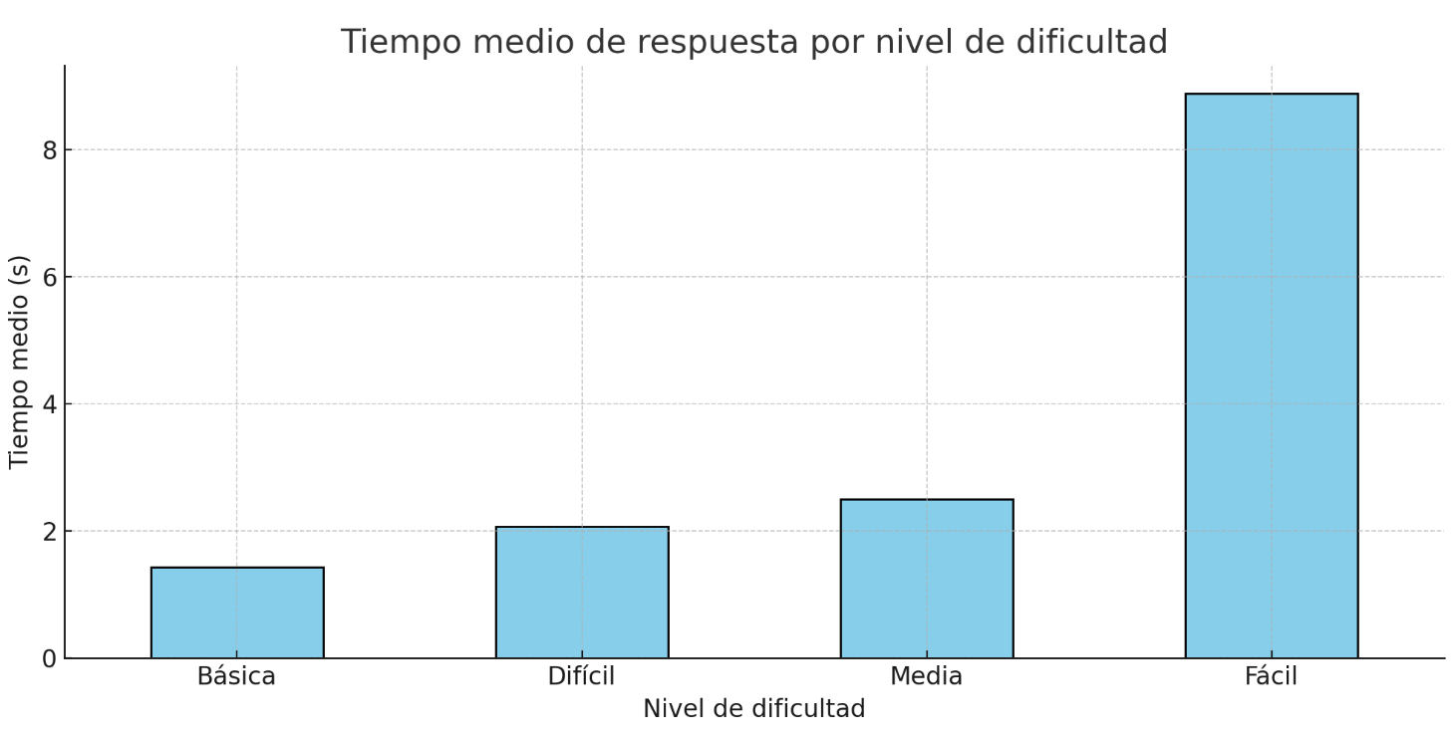
ID | Consulta en lenguaje natural | Nivel dificultad | SPARQL generado | Tiempo de respuesta (s) | Exactitud (Correcta / Parcial / Incorrecta) | Observaciones
1 | Muéstrame un listado de todas las personas registradas en el sistema que incluya el DNI. | Fácil | PREFIX : <http://example.org/ontologia#> SELECT ?dni ?nombre ?apellido1 ?apellido2 WHERE { ?persona :perIdentificacion ?dni ; :perNombre ?nombre ; :perApellido1 ?apellido1 ; :perApellido2 ?apellido2 . } LIMIT 20 | 8.89 | Correcta
2 | Muéstrame un listado de personas que pertenecen al departamento con código 101, incluyendo su nombre, apellidos y cargo. | Media | PREFIX : <http://example.org/ontologia#> SELECT ?nombre ?apellido1 ?apellido2 ?cargo WHERE { ?persona :perNombre ?nombre ; :perApellido1 ?apellido1 ; :perApellido2 ?apellido2 ; :perCargo ?cargo ; :perPerteneceADep :departamento_101 . } LIMIT 20 | 1.11 | Correcta
3 | Muéstrame un listado de personas asignadas a un registro que pertenezca a la provincia de Valencia, incluyendo su nombre, apellidos, cargo y municipio. | Difícil | PREFIX : <http://example.org/ontologia#> SELECT ?nombre ?apellido1 ?apellido2 ?cargo ?municipio WHERE { ?persona :perNombre ?nombre ; :perApellido1 ?apellido1 ; :perApellido2 ?apellido2 ; :perCargo ?cargo ; :perMunicipio ?municipio ; :perPerteneceAReg ?registro . ?registro :regProvincia "Valencia"^^xsd:string . } LIMIT 20 | 1.64 | Correcta
4 | Listado de trámites y servicios con fase de iniciación. Tiene que tener la siguiente información: descripción y objetivo del trámite y servicios, objeto de la fase inicio y fecha inicio de la fase inicio. | Difícil | PREFIX : <http://example.org/ontologia#> SELECT ?descripcion ?objetivo ?objetoFaseInicio ?fechaInicioFaseInicio WHERE { ?tramiteServicio :trsDescripcion ?descripcion ; :trsObjetivo ?objetivo . ?faseInicio :finiObjeto ?objetoFaseInicio ; :finiFechaIni ?fechaInicioFaseInicio ; :finiPerteneceA ?tramiteServicio . } LIMIT 20 | 1.96 | Correcta
5 | Trámites y servicios con fase de inicio, mostrando descripción, objetivo, fecha de inicio y requisitos | Media | PREFIX : <http://example.org/ontologia#> SELECT ?descripcion ?objetivo ?fechaInicio ?requisitos WHERE { ?tramiteServicio :trsDescripcion ?descripcion ; :trsObjetivo ?objetivo . ?faseInicio :finiFechaIni ?fechaInicio ; :finiRequisitos ?requisitos ; :finiPerteneceA ?tramiteServicio . } LIMIT 20 | 5.83 | Correcta
6 | Trámites y servicios con fase de instrucción, mostrando criterios de valoración, departamento tramitador y normativa | Media | PREFIX : <http://example.org/ontologia#> SELECT ?criteriosValora ?deptTramita ?norma WHERE { ?faseInstruccion :finsCriteriosValora ?criteriosValora ; :finsDeptTramita ?deptTramita ; :finsNorma ?norma ; :finsPerteneceA ?tramiteServicio . } LIMIT 20 | 1.64 | Correcta
7 | Subfase de Alegación con trámite asociado: objeto, plazo y forma de presentación | Fácil | PREFIX : <http://example.org/ontologia#> SELECT ?objeto ?plazo ?formaPresentacion WHERE { ?subfaseAlegacion :sinsaObjeto ?objeto ; :sinsaPlazo ?plazo ; :sinsaForPresent ?formaPresentacion ; :sinsaPerteneceA ?faseInstruccion . ?faseInstruccion :finsPerteneceA ?tramiteServicio . } LIMIT 20 | 1.43 | Correcta
8 | Trámites y servicios con subfase de justificación y cobro: objeto, fecha inicio y forma de presentación | Difícil | PREFIX : <http://example.org/ontologia#> SELECT ?objeto ?fechaInicio ?formaPresentacion WHERE { ?subfaseJustCobro :sffjcObjeto ?objeto ; :sffjcFechaIni ?fechaInicio ; :sffjcForPresent ?formaPresentacion ; :sffjcPerteneceA ?faseFinal . ?faseFinal :ffinPerteneceA ?tramiteServicio . } LIMIT 20 | 4.79 | Correcta
9 | Trámites y servicios cuya fase final tenga recurso y sanción | Media | PREFIX : <http://example.org/ontologia#> SELECT ?tramiteServicio WHERE { ?faseFinal :ffinRecurso ?recurso ; :ffinSancion ?sancion ; :ffinPerteneceA ?tramiteServicio . FILTER(?recurso != "" && ?sancion != "") } LIMIT 20 | 1.41 | Correcta
10 | Listado de convocatorias de empleo público que pertenezcan al departamento 101, incluyendo descripción, número de plazas, grupo profesional y fecha de creación. | Difícil | PREFIX : <http://example.org/ontologia#> SELECT ?descripcion ?numPlazas ?grupoProfesional ?fechaCreacion WHERE { ?convocatoria :epuDescripcion ?descripcion ; :epuNumPlaza ?numPlazas ; :epuGrupo ?grupoProfesional ; :epuFechaCrea ?fechaCreacion ; :epuPerteneceADep :departamento_101 . } LIMIT 20 | 1.15 | Correcta
11 | Convocatorias de empleo público que requieren titulación específica y tienen el plazo abierto. Mostrar: descripción, tipo de personal, titulación, estado del plazo. | Difícil | ELECT ?descripcion ?tipoPersonal ?titulacion ?estadoPlazo WHERE { ?convocatoria :epuDescripcion ?descripcion ; :epuTipoPersonal ?tipoPersonal ; :epuTitulEspec ?titulacion ; :epuEstadoPlazo ?estadoPlazo . FILTER(?estadoPlazo = "Abierto"^^xsd:string) } LIMIT 20 | 1.67 | Correcta
12 | Listado de etapas de convocatorias cuya fase actual esté en “Fase 1”. Mostrar: convocatoria de empleo público, nombre etapa, fase, fecha de apertura, enlace. | Difícil | PREFIX xsd: <http://www.w3.org/2001/XMLSchema#> SELECT ?convocatoria ?nombreEtapa ?fase ?fechaApertura ?enlace WHERE { ?etapa :epueNombre ?nombreEtapa ; :epueFase ?fase ; :epueAbrePlazo ?fechaApertura ; :epueEnlace ?enlace ; :epueActual ?actual ; :epuePerteneceA ?convocatoriaURI . ?convocatoriaURI :epuConvocatoria ?convocatoria . FILTER(?fase = "Fase 1"^^xsd:string && ?actual = "Sí"^^xsd:string) } LIMIT 20 | 1.59 | Correcta
13 | Listado de convocatorias con pruebas selectivas tipo " Prueba teórica y práctica ", que tengan enlace de información y reducción de tasas. Mostrar: código, descripción, enlace, reducción tasa. | Difícil | PREFIX : <http://example.org/ontologia#> PREFIX xsd: <http://www.w3.org/2001/XMLSchema#> SELECT ?codigo ?descripcion ?enlace ?reduccionTasa WHERE { ?convocatoria :epuCodigo ?codigo ; :epuDescripcion ?descripcion ; :epuEnlace ?enlace ; :epuReduccTasa ?reduccionTasa ; :epuPrueba ?prueba . FILTER(CONTAINS(LCASE(STR(?prueba)), "prueba teórica y práctica") && ?enlace != "" && ?reduccionTasa != "") } LIMIT 20 | 1.78 | Correcta | No devuelve datos por no encontrar en la bda.
14 | Muéstrame un listado de convocatorias de empleo público del departamento 154 que estén en la etapa actual fase 3, incluyendo la descripción de la convocatoria, el número de plazas y la fecha de publicación de la etapa. | Difícil | PREFIX : <http://example.org/ontologia#> PREFIX xsd: <http://www.w3.org/2001/XMLSchema#> SELECT ?descripcionConvocatoria ?numPlazas ?fechaPublicacion WHERE { ?etapa :epueFase "Fase 3"^^xsd:string ; :epueActual "Sí"^^xsd:string ; :epueFechaPubli ?fechaPublicacion ; :epuePerteneceA ?convocatoriaURI . ?convocatoriaURI :epuDescripcion ?descripcionConvocatoria ; :epuNumPlaza ?numPlazas ; :epuPerteneceADep :departamento_154 . } LIMIT 20 | 2.04 | Correcta | No devuelve datos por no encontrar en la bda.

Detección de Errores
